상품제안서
쿠비녹스 채망 집게 2종세트 | 상품코드: S12917

 |  |  |  |  |  |  | 02-713-8555 | www.synergygift.co.kr
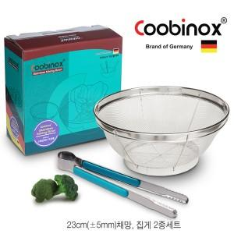

【상세/제작정보】 | 채망과 집게로 구성

【인쇄/포장옵션】 | 스티커 / 포장지포장

【공급단가】 | 수량 | 100~ | 300~ | 500~ | 1,000~ | 2,000~
*VAT별도 | 단가 | 3,950원 | 3,820원 | 3,690원 | 3,550원 | 3,420원

【상품 URL】 | https://www.synergygift.co.kr:443/src/goods_detail.php?gdno=14527

